Aide
Aide

Si vous êtes bloqués ou avez des questions concernant les informations à saisir, vous pouvez contacter:

 | Etat de Genève, Département du territoire, Service de géologie, sols et déchets (GESDEC)
 | Horaires | Les mardis de 14h à 16h
 | Téléphone: | Zoé Cimatti 022 546 70 61 Elena Manzi Rodrigues 022 546 70 86 Réception 022 546 70 90

 | Email: | gesdec-inventaire@etat.ge.ch

Les macros sont bloquées
Veuillez activer les macros pour utiliser les fonctions avancées de ce fichier Excel en cliquant sur le bouton "Activer le contenu":

Vous pouvez vérifier que les macros sont sûres grâce au certificat qui indique qu'elles ont été fournies par "SODPA sàrl":
1) Cliquez sur Fichier (sélectionnez "Informations" si vous ne voyez pas la zone "Avertissement de sécurité")
2) Dans la zone Avertissement de sécurité, cliquez sur Activer le contenu > Options avancées.

3) Vérifier que les macros ont été signées comme sur l'image:
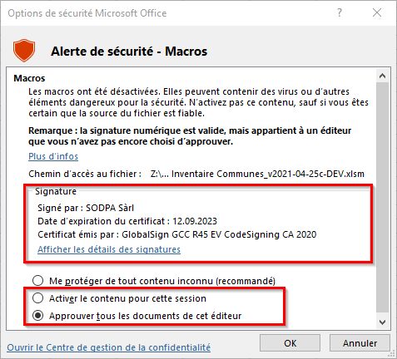
 |  |  | ATTENTION: Vérifier les deux paramètres
 |  |  | (modifié le 20.04.2021)
 |  |  | Signé par: | SODPA Sàrl
 |  |  | Certificat émis par: | GlobalSign GCC R45 EV CodeSigning CA 2020
 |  |  | Optionnel: Vérifier le détail de la signature
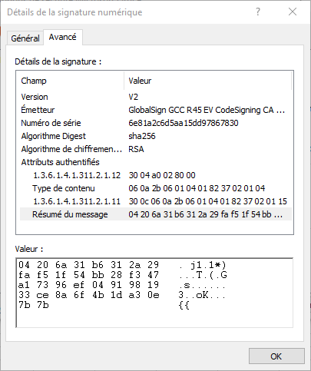

4) Si la signature est juste, alors dans Options de sécurité Microsoft Office, cliquez sur "Activer le contenu pour cette session" ou "Approuver tous les documents de cet éditeur", puis "OK"
https://support.microsoft.com/fr-fr/office/ajouter-supprimer-ou-afficher-un-%C3%A9diteur-approuv%C3%A9-87b3d5a3-b68c-4023-87c4-7cc78a44d7ed#__toc311529721

Aide de Microsoft sur les macros
https://support.microsoft.com/fr-fr/office/activer-ou-d%C3%A9sactiver-les-macros-dans-les-fichiers-office-12b036fd-d140-4e74-b45e-16fed1a7e5c6
https://support.microsoft.com/fr-fr/office/ajouter-supprimer-ou-afficher-un-%C3%A9diteur-approuv%C3%A9-87b3d5a3-b68c-4023-87c4-7cc78a44d7ed#__toc311529721

Veuillez vous référer au mode d'emploi pour avoir plus de détails (ouvrez le PDF joint ci-dessous avec un double-clic):

